行政事業レビューシート
 |  |  |  |  |  |  |  |  |  |  |  |  |  |  |  |  |  |  |  |  |  |  |  |  | 事業番号 |  |  |  |  |  |  |  |  | 0101
平成３０年度行政事業レビューシート |  |  |  |  |  |  |  |  |  |  |  |  |  |  |  |  |  |  |  |  |  |  |  | （ | 文部科学省 |  |  |  |  |  |  |  |  |  |  |  | ）
事業名 |  |  |  |  | 公立学校施設整備費（復興関連事業） |  |  |  |  |  |  |  |  |  |  | 担当部局庁 |  |  |  |  | 大臣官房文教施設企画部 |  |  |  |  |  |  |  |  |  |  | 作成責任者
事業開始年度 |  |  |  |  | 昭和３３年度 |  |  |  |  | 事業終了 （予定）年度 |  |  |  | 平成２９年度 |  | 担当課室 |  |  |  |  | 施設助成課 |  |  |  |  |  |  |  |  |  |  | 施設助成課長 浅野 敦行
会計区分 |  |  |  |  | 一般会計、東日本大震災復興特別会計
根拠法令 （具体的な 条項も記載） |  |  |  |  | 義務教育諸学校等の施設費の国庫負担等に関する法律第三条、十二条 |  |  |  |  |  |  |  |  |  |  | 関係する 計画、通知等 |  |  |  |  | 第3期教育振興基本計画（平成30年6月15日閣議決定）
主要政策・施策 |  |  |  |  | 国土強靱化施策 |  |  |  |  |  |  |  |  |  |  | 主要経費 |  |  |  |  | 文教及び科学振興
事業の目的 （目指す姿を簡潔に。3行程度以内） |  |  |  |  | 東日本大震災をふまえ、全国の学校建物が、児童生徒の安全を確保するとともに、地域の防災拠点としての機能を発揮できるよう、耐震性の低い学校建物の改築や補強事業等について国庫補助し、学校建物の耐震性能を確保することにより、地震防災対策の促進を図る。公立学校施設の耐震化について、平成29年度事業実施後、耐震化率は約99％となったが、 「公立の義務教育諸学校等施設の整備に関する施設整備基本方針」に基づき、引き続き早期の完了を目標とし事業を進めていく。
事業概要 （5行程度以内。別添可） |  |  |  |  | 地方公共団体が実施する公立学校の施設整備が円滑に進むよう、地方公共団体の事業計画を踏まえて必要な予算を確保し、国庫補助を行う。 本経費については、震度６以上の地震に対して倒壊または崩壊する危険性が特に高い既存施設の耐震化事業や、非構造部材の耐震対策などの防災機能強化事業を実施する。「地震防災対策特別措置法」等に係る耐震化事業については、国庫算定割合の嵩上げ特例を適用し、地方公共団体の負担を軽減する。 〔負担(算定)割合〕 耐震補強事業 1/2・2/3、改築事業 1/2、防災機能強化事業 1/3 など
実施方法 |  |  |  |  | 負担、交付
予算額・ 執行額 （単位:百万円） |  |  |  |  |  |  |  |  |  |  |  | 27年度 |  |  | 28年度 |  |  |  |  | 29年度 |  |  |  |  |  | 30年度 |  |  |  |  |  |  | 31年度要求
 |  |  |  |  | 予算の状況 |  | 当初予算 |  |  |  |  | 140,412 |  |  | - |  |  |  |  | - |  |  |  |  |  | - |  |  |  |  |  |  | -
 |  |  |  |  |  |  | 補正予算 |  |  |  |  | - |  |  | - |  |  |  |  | - |  |  |  |  |  | -
 |  |  |  |  |  |  | 前年度から繰越し |  |  |  |  | 20,003 |  |  | 31,138 |  |  |  |  | 14 |  |  |  |  |  | - |  |  |  |  |  |  | -
 |  |  |  |  |  |  | 翌年度へ繰越し |  |  |  |  | ▲ 31,138 |  |  | ▲ 14 |  |  |  |  | - |  |  |  |  |  | -
 |  |  |  |  |  |  | 予備費等 |  |  |  |  | - |  |  | - |  |  |  |  | - |  |  |  |  |  | -
 |  |  |  |  |  |  | 計 |  |  |  |  | 129,277 |  |  | 31,124 |  |  |  |  | 14 |  |  |  |  |  | 0 |  |  |  |  |  |  | 0
 |  |  |  |  | 執行額 |  |  |  |  |  |  | 114,045 |  |  | 23,699 |  |  |  |  | 14
 |  |  |  |  | 執行率（％） |  |  |  |  |  |  | 88% |  |  | 76% |  |  |  |  | 100%
 |  |  |  |  | 当初予算＋補正予算に対する執行額の割合（％） |  |  |  |  |  |  | 81% |  |  | #DIV/0! |  |  |  |  | #DIV/0!
平成30・31年度 予算内訳 （単位：百万円） |  |  |  |  | 歳出予算目 |  |  |  |  |  |  | 30年度当初予算 |  |  | 31年度要求 |  |  |  |  | 主な増減理由
 |  |  |  |  | - |  |  |  |  |  |  | - |  |  | - |  |  |  |  | -
 |  |  |  |  | - |  |  |  |  |  |  | - |  |  | -
 |  |  |  |  | - |  |  |  |  |  |  | - |  |  | -
 |  |  |  |  | - |  |  |  |  |  |  | - |  |  | -
 |  |  |  |  | - |  |  |  |  |  |  | - |  |  | -
 |  |  |  |  | 計 |  |  |  |  |  |  | - |  |  | -
成果目標及び 成果実績 （アウトカム） |  |  |  |  | 定量的な成果目標 |  |  |  |  |  |  | 成果指標 |  |  |  |  |  | 単位 |  |  | 27年度 |  |  | 28年度 |  |  |  | 29年度 |  |  |  | 中間目標 |  |  | 目標最終年度
 |  |  |  |  |  |  |  |  |  |  |  |  |  |  |  |  |  |  |  |  |  |  |  |  |  |  |  |  |  |  |  | - |  | 年度 | - | 年度
 |  |  |  |  | 公立学校における耐震化について概ね完了したが、引き続き、早期の完了を目指す。 |  |  |  |  |  |  | 耐震化率（％） |  |  |  | 成果実績 |  | 耐震化率（％） （4月1日現在） |  |  | 96 |  |  | 98 |  |  |  | 99 |  |  |  | - |  |  | -
 |  |  |  |  |  |  |  |  |  |  |  |  |  |  |  | 目標値 |  | 耐震化率（％） |  |  | 100 |  |  | 100 |  |  |  | 100 |  |  |  | - |  |  | 100
 |  |  |  |  |  |  |  |  |  |  |  |  |  |  |  | 達成度 |  | ％ |  |  | 96 |  |  | 98 |  |  |  | 99 |  |  |  | - |  |  | -
根拠として用いた 統計・データ名 （出典） |  |  |  |  | 上記データの出典は、公立学校施設の耐震改修状況調査による。

成果目標及び成果実績（アウトカム）欄についてさらに記載が必要な場合はチェックの上【別紙１】に記載 |  |  |  |  |  |  |  |  |  |  |  |  |  |  |  |  |  |  |  |  |  |  |  |  |  |  |  |  |  | チェック

活動指標及び 活動実績 （アウトプット） |  |  |  |  | 活動指標 |  |  |  |  |  |  |  |  |  |  |  |  | 単位 |  |  | 27年度 |  |  | 28年度 |  |  |  | 29年度 |  |  |  | 30年度 活動見込 |  |  | 31年度 活動見込
 |  |  |  |  | 施設整備実施実績（交付決定事業数） |  |  |  |  |  |  |  |  |  |  | 活動実績 |  | 件 |  |  | 9,561 |  |  | - |  |  |  | - |  |  |  | - |  |  | -
 |  |  |  |  |  |  |  |  |  |  |  |  |  |  |  | 当初見込み |  | - |  |  | - |  |  | - |  |  |  | - |  |  |  | - |  |  | -
単位当たり コスト |  |  |  |  | 算出根拠 |  |  |  |  |  |  |  |  |  |  |  |  | 単位 |  |  | 27年度 |  |  | 28年度 |  |  |  | 29年度 |  |  |  | 30年度活動見込
 |  |  |  |  | 交付決定金額／交付決定事業数 |  |  |  |  |  |  |  |  |  |  | 単位当たり コスト |  | 百万円 |  |  | 15 |  |  | - |  |  |  | - |  |  |  | -
 |  |  |  |  |  |  |  |  |  |  |  |  |  |  |  | 計算式 |  | 百万円/件 |  |  | 140,412/9,561 |  |  | - |  |  |  | - |  |  |  | -
政策評価、経済・財政再生アクション・プログラムとの関係 |  | 政策評価 | 政策 |  | 2 確かな学力の向上、豊かな心と健やかな体の育成と信頼される学校づくり
 |  |  | 施策 |  | 2-7 安全・安心で豊かな学校施設の整備推進
 |  |  | 測定指標 |  | 定量的指標 |  |  |  |  |  |  |  |  |  |  |  |  | 単位 |  |  | 27年度 |  |  | 28年度 |  |  |  | 29年度 |  |  |  | 中間目標 |  |  | 目標年度
 |  |  |  |  |  |  |  |  |  |  |  |  |  |  |  |  |  |  |  |  |  |  |  |  |  |  |  |  |  |  |  | - |  | 年度 | 32 | 年度
調査中
 |  |  |  |  | 学校施設の長寿命化計画策定率 |  |  |  |  |  |  |  |  |  |  | 実績値 |  | ％ |  |  | 2 |  |  | 4 |  |  |  |  |  |  |  | - |  |  | -
 |  |  |  |  |  |  |  |  |  |  |  |  |  |  |  | 目標値 |  | ％ |  |  | - |  |  | - |  |  |  | - |  |  |  | - |  |  | 100

 |  |  | 本事業の成果と上位施策・測定指標との関係
 |  |  | 本事業は、学校施設が児童生徒の安全を確保するとともに、地域の防災拠点としての機能を発揮するために、学校施設の地震防災対策を推進するものである。公立学校施設の耐震化の推進により、地震発生時や日常における児童生徒等の安全・安心の確保に寄与する。

 |  | 経済・財政再生 アクション・プログラム | 改革項目 |  | 分野： |  |  | -
 |  |  | KPI (第一階層） |  | ＫＰＩ （第一階層） |  |  |  |  |  |  |  |  |  |  |  |  | 単位 |  |  | 計画開始時 |  |  | 29年度 |  |  |  | 30年度 |  |  |  | 中間目標 |  |  | 目標最終年度
 |  |  |  |  |  |  |  |  |  |  |  |  |  |  |  |  |  |  |  |  | - | 年度 |  |  |  |  |  |  |  |  |  | - |  | 年度 | - | 年度
 |  |  |  |  | - |  |  |  |  |  |  |  |  |  |  | 成果実績 |  | - |  |  | - |  |  | - |  |  |  | - |  |  |  | - |  |  | -
 |  |  |  |  |  |  |  |  |  |  |  |  |  |  |  | 目標値 |  | - |  |  | - |  |  | - |  |  |  | - |  |  |  | - |  |  | -
 |  |  |  |  |  |  |  |  |  |  |  |  |  |  |  | 達成度 |  | ％ |  |  | - |  |  | - |  |  |  | - |  |  |  | - |  |  | -
 |  |  | KPI (第二階層） |  | ＫＰＩ （第二階層） |  |  |  |  |  |  |  |  |  |  |  |  | 単位 |  |  | 計画開始時 |  |  | 29年度 |  |  |  | 30年度 |  |  |  | 中間目標 |  |  | 目標最終年度
 |  |  |  |  |  |  |  |  |  |  |  |  |  |  |  |  |  |  |  |  | - | 年度 |  |  |  |  |  |  |  |  |  | - |  | 年度 | - | 年度
 |  |  |  |  | - |  |  |  |  |  |  |  |  |  |  | 成果実績 |  | - |  |  | - |  |  | - |  |  |  | - |  |  |  | - |  |  | -
 |  |  |  |  |  |  |  |  |  |  |  |  |  |  |  | 目標値 |  | - |  |  | - |  |  | - |  |  |  | - |  |  |  | - |  |  | -
 |  |  |  |  |  |  |  |  |  |  |  |  |  |  |  | 達成度 |  | ％ |  |  | - |  |  | - |  |  |  | - |  |  |  | - |  |  | -

事業所管部局による点検・改善
 |  | 項 目 |  |  |  |  |  |  |  |  |  |  |  |  |  |  |  |  |  | 評 価 |  | 評価に関する説明
国費投入の必要性 |  | 事業の目的は国民や社会のニーズを的確に反映しているか。 |  |  |  |  |  |  |  |  |  |  |  |  |  |  |  |  |  | ○ |  | 耐震化事業をはじめとする公立文教施設の整備は、国民や社会のニーズを的確に反映している。
 |  | 地方自治体、民間等に委ねることができない事業なのか。 |  |  |  |  |  |  |  |  |  |  |  |  |  |  |  |  |  | ○ |  | 地方公共団体が実施する公立学校の施設整備に要する経費の一部を補助するもので、国が行うべき事業である。
 |  | 政策目的の達成手段として必要かつ適切な事業か。政策体系の中で優先度の高い事業か。 |  |  |  |  |  |  |  |  |  |  |  |  |  |  |  |  |  | ○ |  | 耐震化事業は国として実施すべき優先度の高い事業である。
事業の効率性 |  | 競争性が確保されているなど支出先の選定は妥当か。 |  |  |  |  |  |  |  |  |  |  |  |  |  |  |  |  |  | ○ |  | 補助金等に係る予算執行の適正化に関する法律や自治体の規約に基づき、競争入札等により支出先を選定している。
 |  |  | 一般競争契約、指名競争契約又は随意契約（企画競争）による支出のうち、一者応札又は一者応募となったものはないか。 |  |  |  |  |  |  |  |  |  |  |  |  |  |  |  |  | 無
 |  |  | 競争性のない随意契約となったものはないか。 |  |  |  |  |  |  |  |  |  |  |  |  |  |  |  |  | 無
 |  | 受益者との負担関係は妥当であるか。 |  |  |  |  |  |  |  |  |  |  |  |  |  |  |  |  |  | ○ |  | 補助金等に係る予算執行の適正化に関する法律に基づき、適切に交付手続を行っているため妥当である。
 |  | 単位当たりコスト等の水準は妥当か。 |  |  |  |  |  |  |  |  |  |  |  |  |  |  |  |  |  | ○ |  | 補助金等に係る予算執行の適正化に関する法律に基づき、適切に交付手続を行っているため妥当である。
 |  | 資金の流れの中間段階での支出は合理的なものとなっているか。 |  |  |  |  |  |  |  |  |  |  |  |  |  |  |  |  |  | ○ |  | 補助金等に係る予算執行の適正化に関する法律に基づき、適切に交付手続を行っており、合理的なものである。
 |  | 費目・使途が事業目的に即し真に必要なものに限定されているか。 |  |  |  |  |  |  |  |  |  |  |  |  |  |  |  |  |  | ○ |  | 補助金等に係る予算執行の適正化に関する法律に基づき、適切に交付手続を行っており、真に必要なものに限定されている。
 |  | 不用率が大きい場合、その理由は妥当か。（理由を右に記載） |  |  |  |  |  |  |  |  |  |  |  |  |  |  |  |  |  | ‐ |  | -
 |  | 繰越額が大きい場合、その理由は妥当か。（理由を右に記載） |  |  |  |  |  |  |  |  |  |  |  |  |  |  |  |  |  | ‐ |  | -
 |  | その他コスト削減や効率化に向けた工夫は行われているか。 |  |  |  |  |  |  |  |  |  |  |  |  |  |  |  |  |  | ○ |  | 執行にあたっては、自治体が実施する事業内容の変更状況などを把握し、交付額の変更をするなど、補助金の効率的な執行にも努めている。
事業の有効性 |  | 成果実績は成果目標に見合ったものとなっているか。 |  |  |  |  |  |  |  |  |  |  |  |  |  |  |  |  |  | ○ |  | 平成29年度予算（平成28年度からの繰越予算）による事業実施後、耐震化率は約99％となり、統合等の個別の事情がある学校を除き、耐震化事業は概ね完了した。
 |  | 事業実施に当たって他の手段・方法等が考えられる場合、それと比較してより効果的あるいは低コストで実施できているか。 |  |  |  |  |  |  |  |  |  |  |  |  |  |  |  |  |  | ○ |  | 執行にあたっては、自治体が実施する事業内容の変更状況などを把握し、交付額の変更をするなど、補助金の効率的な執行にも努めている。
 |  | 活動実績は見込みに見合ったものであるか。 |  |  |  |  |  |  |  |  |  |  |  |  |  |  |  |  |  | ○ |  | 平成29年度予算（平成28年度からの繰越予算）による事業実施後、耐震化率は約99％となり、統合等の個別の事情がある学校を除き、耐震化事業は概ね完了した。
 |  | 整備された施設や成果物は十分に活用されているか。 |  |  |  |  |  |  |  |  |  |  |  |  |  |  |  |  |  | ○ |  | 耐震化が完了した学校施設は、地域の緊急避難場所としても活用されている。
関連事業 |  | 関連する事業がある場合、他部局・他府省等と適切な役割分担を行っているか。（役割分担の具体的な内容を各事業の右に記載） |  |  |  |  |  |  |  |  |  |  |  |  |  |  |  |  |  | ‐ |  | -
 |  | 所管府省名 |  |  | 事業番号 |  |  |  |  |  | 事業名
 |  | （選択してください） |  |  |  |  |  | - |  |  | -
点検・改善結果 |  | 点検結果 |  |  | 本事業は、学校施設が児童生徒の安全を確保するとともに、地域の防災拠点としての機能を発揮するために必要な事業である。平成29年度予算（平成28年度からの繰越予算）による事業実施後、公立学校における耐震化率は約99％まで向上しているが、耐震化事業の早期完了に向け一層の推進が必要である。
 |  | 改善の 方向性 |  |  | 引き続き、耐震化の早期完了に向けて事業の実施に努めていくこととする。
外部有識者の所見
外部有識者による点検対象外
行政事業レビュー推進チームの所見
終了予定 |  |  |  | 平成29年度をもって予定通り終了。
所見を踏まえた改善点/概算要求における反映状況
予定通り終了 |  |  |  | 当該事業は平成29年度をもって終了。
備考
●施設助成課ウェブページのURL http://www.mext.go.jp/a_menu/shotou/zyosei/main11_a2.htm ●平成27年度決算検査報告における会計検査院からの指摘事項および対応状況 【不当事項】 <指摘事項> 学校施設環境改善交付金等が過大に交付されていたもの <対応状況> 返還措置済み。 【会計検査院の指摘に基づき当省において改善の処置を講じた事項】 <指摘事項>学校施設環境改善交付金等による大規模改造（老朽）事業の実施に当たり、実績報告時に改修比率を再検討し、交付申請時の改修比率から変動する場合にはこれを実績報告書に反映させることにより、同交付金等の交付額の算定が実施した改修工事の内容を適切に反映したものとなるよう改善させたもの <対応状況>改善措置済み。
関連する過去のレビューシートの事業番号
平成22年度 |  |  | - |  |  |  |  |  |  |  | 平成23年度 |  | 37/復興-4 |  |  |  | 平成24年度 |  |  |  | 33 |  |  |  |  |  |  |  | 平成25年度 |  |  |  | 102
平成26年度 |  |  | 105 |  |  |  |  |  |  |  | 平成27年度 |  | 100 |  |  |  | 平成28年度 |  |  |  | 97
平成29年度 |  |  | 文部科学省 |  |  | ( |  |  | 0100 |  |  | )
資金の流れ （資金の受け取り先が何を行っているかについて補足する） （単位：百万円） |  |  |  |  | ※平成29年度実績を記入。執行実績がない新規事業、新規要求事業については現時点で予定やイメージを記入。
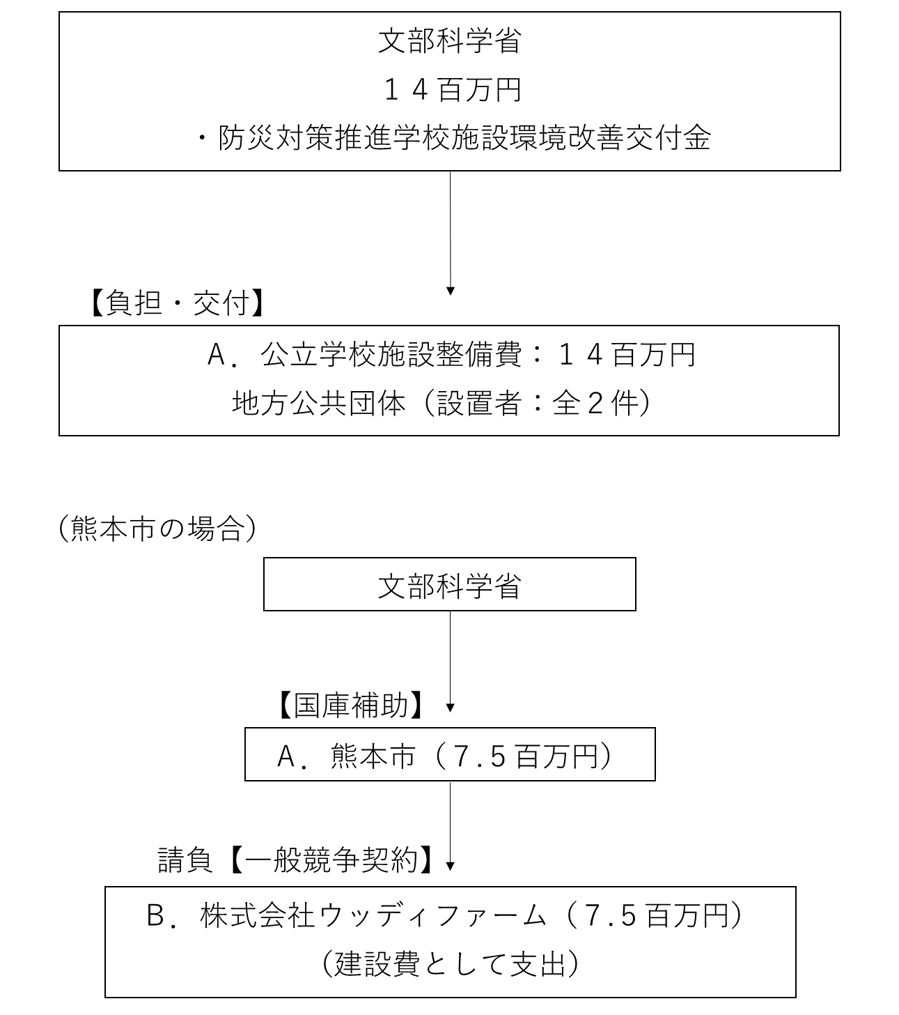
 |  |  |  |  | なお、金額は単位未満四捨五入して記載していることから、合計が一致しない場合がある。

費目・使途 （「資金の流れ」においてブロックごとに最大の金額が支出されている者について記載する。費目と使途の双方で実情が分かるように記載） |  |  |  |  | A.熊本市 |  |  |  |  |  |  |  |  |  |  |  |  |  | B.株式会社ウッディファーム
 |  |  |  |  | 費 目 |  |  |  | 使 途 |  |  |  |  |  |  | 金 額 (百万円） |  |  | 費 目 |  |  |  | 使 途 |  |  |  |  |  |  |  |  |  |  |  | 金 額 (百万円）
 |  |  |  |  | 施設整備費 |  |  |  | 公立学校施設整備費 |  |  |  |  |  |  | 8 |  |  | 施設整備費 |  |  |  | 画図小学校 防災機能強化事業 |  |  |  |  |  |  |  |  |  |  |  | 8

 |  |  |  |  | 計 |  |  |  |  |  |  |  |  |  |  | 8 |  |  | 計 |  |  |  |  |  |  |  |  |  |  |  |  |  |  |  | 8

費目・使途欄についてさらに記載が必要な場合はチェックの上【別紙２】に記載 |  |  |  |  |  |  |  |  |  |  |  |  |  |  |  |  |  |  |  |  |  |  |  |  |  |  | チェック

 | 支出先上位１０者リスト
 | A.
 |  | 支 出 先 |  |  |  |  |  | 法 人 番 号 |  |  |  | 業 務 概 要 |  |  |  | 支 出 額 （百万円） |  |  | 契約方式等 |  |  |  | 入札者数 （応募者数） |  |  |  | 落札率 |  |  |  | 一者応札・一者応募又は 競争性のない随意契約となった 理由及び改善策 （支出額10億円以上）
1 |  | 熊本市 |  |  |  |  |  | 9000020431001 |  |  |  | 公立学校施設整備事業 |  |  |  | 8 |  |  | 補助金等交付 |  |  |  | - |  |  |  | - |  |  |  | -
2 |  | 山田町 |  |  |  |  |  | 2000020034827 |  |  |  | 公立学校施設整備事業 |  |  |  | 7 |  |  | 補助金等交付 |  |  |  | - |  |  |  | - |  |  |  | -

 | B
 |  | 支 出 先 |  |  |  |  |  | 法 人 番 号 |  |  |  | 業 務 概 要 |  |  |  | 支 出 額 （百万円） |  |  | 契約方式等 |  |  |  | 入札者数 （応募者数） |  |  |  | 落札率 |  |  |  | 一者応札・一者応募又は 競争性のない随意契約となった 理由及び改善策 （支出額10億円以上）
1 |  | 株式会社 ウッディファーム |  |  |  |  |  | 9330001000445 |  |  |  | 画図小学校 防災機能強化事業 （平成28年度契約） |  |  |  | 8 |  |  | 一般競争契約 （最低価格） |  |  |  | - |  |  |  | - |  |  |  | -

支出先上位10者リスト欄についてさらに記載が必要な場合はチェックの上【別紙３】に記載 |  |  |  |  |  |  |  |  |  |  |  |  |  |  |  |  |  |  |  |  |  |  |  |  |  |  | チェック

 | 国庫債務負担行為等による契約先上位10者リスト
 |  | ﾌﾞﾛｯｸ 名 | 契 約 先 |  |  |  |  | 法 人 番 号 |  |  |  | 業 務 概 要 |  |  |  | 契約額 （百万円） |  |  | 契約方式 |  |  |  | 入札者数 （応募者数） |  |  |  | 落札率 |  |  |  | 一者応札・一者応募又は 競争性のない随意契約となった理由及び改善策 （契約額10億円以上）
1 |  |  | - |  |  |  |  | - |  |  |  | - |  |  |  | - |  |  |  |  |  |  | - |  |  |  | - |  |  |  | -

